Commande
IMAGE | REFERENCE | DESIGNATION | MARQUE | CATEGORIE | STYLE | SPORT CODE | COULEUR | QUANTITE | ZONE | PRIX VENTE | NS2 | NS3 | NS4 | NS6 | NS10 | NS11 | NS12 | NS13 | NS14 | NS15 | NS16 | NS17 | NS18 | NS19 | NS20 | NS21 | NS22
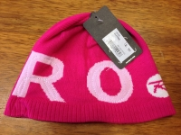 | a001 | a001 desc | marque 2 | CHAUSSURESSSS | J | TENNIS | red | 319 | r34pal54 | 3 | 1 | 1 | 10 | 12 | 25 | 12 | 43 | 12 | 14 | 15 | 16 | 17 | 20 | 36 | 25 | 58 | 2

